Mayo 2022
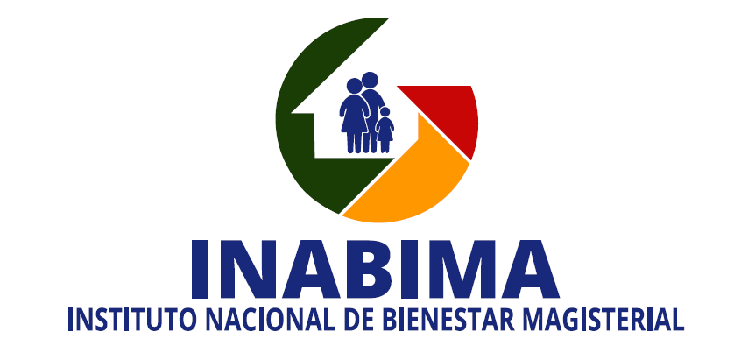

División de Compras y Contrataciones
Relación de compras realizadas a empresas MIPYMES - Mayo 2022

No. Orden de Compra | No. Proceso de Contratación No. Expediente o No. Referencia | Fecha de registro | PROVEEDOR | RNC | DESCRIPCIÓN | TIPO DE PROCESO | CLASIFICACION | VALOR RD$
INABIMA-2022-00067 | INABIMA-UC-CD-2022-0031 | 2022-05-03 | Servicios Turísticos RSW, S.A | 101-03529-3 | Contratación de servicio de almuerzo para actividad Turismo Magisterial del INABIMA, dirigido a MIPYMES. | Compra por debajo del Umbral | Pequeña Empresa | 146,880.00
INABIMA-2022-00071 | INABIMA-UC-CD-2022-0032 | 2022-05-30 | B&F Mercantil, SRL | 130-93328-6 | Adquisición de pinturas para uso de la sede central y centros de servicios del INABIMA. | Compra por debajo del Umbral | Pequeña Empresa | 13,000.02
INABIMA-2022-00072 |  |  | Inversiones Conques, SRL | 132-10489-7 |  |  | Micro Empresa | 1,870.30
INABIMA-2022-00073 | INABIMA-DAF-CM-2022-0017 | 2022-05-20 | GTG Industrial, SRL | 130-29711-8 | Adquisición de materiales de limpieza para la operatividad del INABIMA, 2do. Trimestre. | Compra Menor | Mediana Empresa | 160,754.06
INABIMA-2022-00074 |  |  | RQD Higienicos, SRL | 130-18714-2 |  |  | Pequeña Empresa | 114,042.33
INABIMA-2022-00075 |  |  | Prolimdes Comercial, SRL | 131-08436-2 |  |  | Micro Empresa | 91,768.60
INABIMA-2022-00076 |  |  | E & C Multiservices, EIRL | 131-24754-7 |  |  | Mediana Empresa | 57,869.56
INABIMA-2022-00077 |  |  | Supligensa, SRL | 130-56055-2 |  |  | Pequeña Empresa | 52,012.04
INABIMA-2022-00079 |  |  | Express Servicios Logisticos ESLOGIST, EIRL | 131-39921-5 |  |  | Micro Empresa | 10,478.40
INABIMA-2022-00081 |  |  | Sunalu, SRL | 132-41709-7 |  |  | Mipyme Mujer-Micro Empresa | 1,416.00
INABIMA-2022-00083 | INABIMA-DAF-CM-2022-0018 | 2022-05-30 | Polystone, SRL |  | Adquisición de material gastable para la operatividad del INABIMA, 2do trimestre del 2022. | Compra Menor | Micro Empresa | 122,504.65
INABIMA-2022-00084 |  |  | PS&S, Proveedora de Servicios & Suministros de Oficina, SRL |  |  |  | Mipyme Mujer-Micro Empresa | 78,050.58
INABIMA-2022-00086 | INABIMA-DAF-CM-2022-0019 | 2022-05-25 | Innova4D Dominicana, SRL |  | Contratación de servicios, elaboración y diseño de aparatos intraorales (Removibles) para el Plan Odontológico del INABIMA. | Compra Menor | Pequeña Empresa | 1,162,239.50
TOTAL RD$ |  |  |  |  |  |  |  | 2,012,886.04

 |  |  | _________________________________________________
 |  |  | Arq. Orleidys Rodríguez
 |  |  | Encargada de la División de Compras y contrataciones

